sub-brain-b_component_template
【操作说明】先填必填字段： component_key component_name component_type ui_design_image scope target_view data_source； 如果 component_type=chart 再补 chart_family 和 ratio； 如果 data_source=api 再补 api_path； component_image 为该组件是否需要切图，需要则需要预设好切图资源，在这个字段下填写资源路径，备注中详细说明
component_key | component_name | component_type | ui_design_image | component_image | chart_family | ratio | scope | remark
cmp_passenger_trend | PassengerTrendChart | chart | 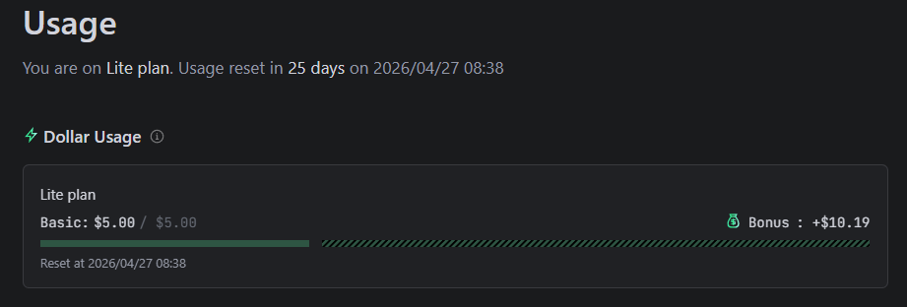 | @images/mytest/line.png | line | 16/9 | private | 图例右上角
cmp_alarm_list | AlarmListPanel | normal |  | @images/mytest/avator.png |  |  | private | 滚动10条

